상품제안서
다이어리형 25절 리갈패드 (일반형/장식형) | 상품코드: S25723

 |  |  |  |  |  |  | 02-713-8555 | www.synergygift.co.kr
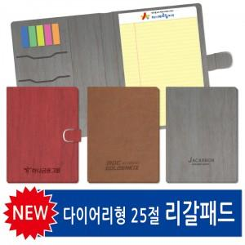

【상세/제작정보】 | <p><span style="font-size: 14pt;">표지 불박인쇄1곳 포함 / 리갈패드, 볼펜 인쇄별도문의</span></p>

【인쇄/포장옵션】 | 불박 / OPP(비닐)

【공급단가】 | 수량 | 100~ | 300~ | 500~ | 1,000~ | 3,000~
*VAT별도 | 일반형 | 5,980원 | 5,410원 | 4,910원 | 4,560원 | 4,480원
 | 장식형 | 6,760원 | 6,150원 | 5,610원 | 5,240원 | 5,150원

【상품 URL】 | https://www.synergygift.co.kr:443/src/goods_detail.php?gdno=25723

